Sheet1
 |  |  | 杭州诺爵贸易有限公司
 |  |  | 杭州市下城区朝晖路182号国都发展大厦1号楼20-L座
 |  |  | Tel: 17753653275
 |  |  | Attn: Jessie

洗水唛 | 稍后
246757 | 紫红色大身 | 2170 | 白底黑字 | 请寄我办公室

样品 | 各 10张

 |  | 第一个款
 |  | 246757

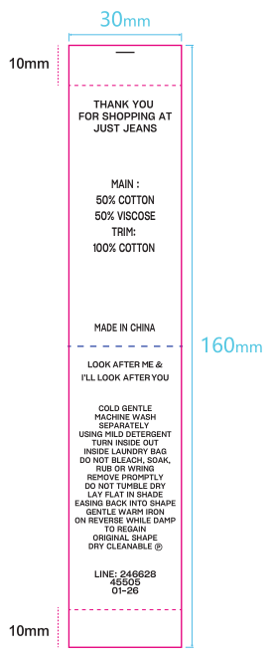

 |  | MAIN:100% POLYESTER
 |  | LINING:100%POLYESTER

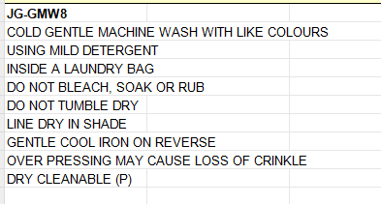

 |  | LINE: 246757
 |  | 45505
 |  | 04-26

